Руководство создания РМЗ
Меню

1. Если у Вас не появилась панель инструментов "Меню" , нужно изменить уровень безопасности Excel: Сервис - Макрос - Безопасность - Уровень безопасности - Средняя. При запуске шаблона Выбрать "Не отключать макросы"
Руководство по созданию
1. Перед запуском программы необходимо убедиться в наличии ключевого атрибута столбец "Номер документа" исходном файле, а также проверить и при необходимости изменить состав столбцов на вкладке "Связь" в соответствии с исходным документом. Чтобы запустить программу формирования РКД-отчетности, необходимо нажать на кнопку "Меню":
или
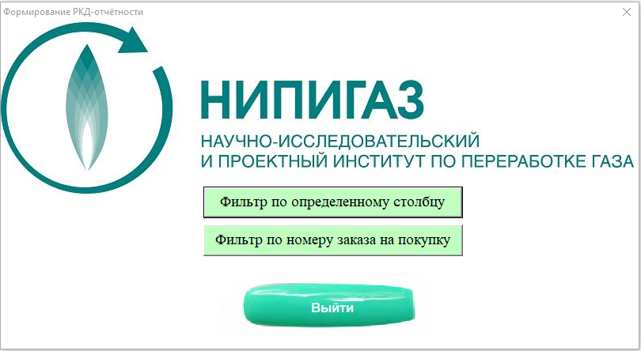 2. Далее предлагается выбрать способ аналитики исходного документа (по определенному столбцу или по номеру заказа на покупку), соответственно следует нажать нужную кнопку:
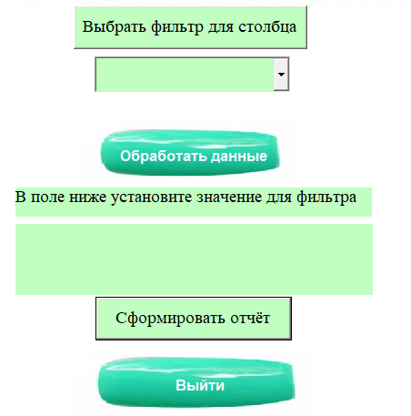 3.1. После нажатия первой кнопки устанавливается первый способ анализа данных и открывается окно следующего вида:
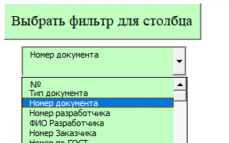 3.2. Далее необходимо нажать на кнопку "Выбрать фильтр", после чего появляются возможные значения для установления фильтра в выпадающем списке, в котором необходимо установить какой-либо критерий (например, "Номер документа" как на скриншоте ниже):
3.3. Далее следует нажать на кнопку "Обработать данные", после чего откроется окно для выбора документа с исходными данными:
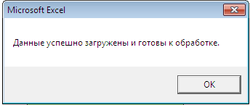 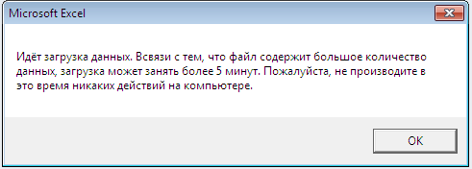 3.4. В процессе выполнения программы всплывающие окна предупреждают о том, что обработка может занимать какое-то время. По окончании обработки новое всплывающие окно уведомит о возможности перехода к дальнейшему шагу:
3.5. После обработки данных в директории расположения исходного файла будет создана его резервная копия, и на форме в закрашенной области появятся уникальные значения выбранного фильтра(в том случае, если значения не появились, из этого следует, что данный критерий в исходном файле не заполнен):
3.6. Далее в закрашенной области следует выбрать нужные значения для фильтра, затем нажать на кнопку "Сформировать отчет", после чего откроется вкладка отчет с результатами обработки данных для последующего анализа:
3.7. Теперь можно приступать к аналитике на листе "Отчёт"(сводная таблица обновляется автоматически):
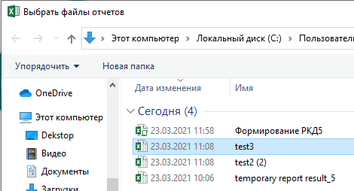 4.1. После нажатия второй кнопки устанавливается второй способ анализа данных и автоматически открывается окно выбора файла с исходными данными следующего вида:
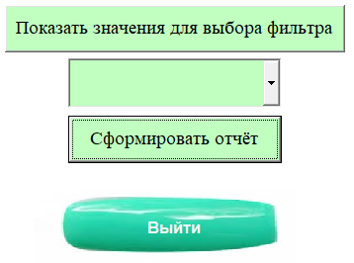 4.2. При необходимости выбрать другой исходный файл, нажимаем на конпку "Выбрать файл", после чего снова откроется окно для выбора другого документа с исходными данными:
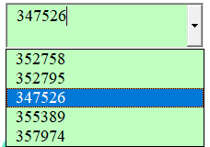 4.3. После выбора документа с исходными данными в директории расположения исходного файла будет создана его резервная копия. Далее в выпадающем списке необходимо выбрать значение номера заказа на покупку:
4.4. Затем следует нажать на кнопку "Сформировать отчет", после чего откроется вкладка отчета с результатами обработки данных для последующего анализа:

